Sheet1
Школа | МБОУ Большекирсановская сош имени Героя Советского Союза Хайло В.А. |  |  | Отд./корп |  |  |  | День | 2022-09-05

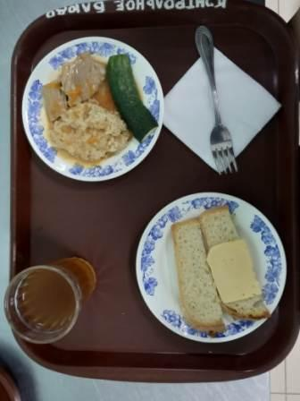
Прием пищи | Раздел | № рец. | Блюдо | Выход, г | Цена | Калорийность | Белки | Жиры | Углеводы
Завтрак | гор.блюдо | 260 | Гуляш | 100.00 | 33.74 | 309.00 | 10.64 | 28.19 | 2.89
 | гор.напиток | 349 | Компот из смеси сухофруктов( с добавлением витамина С) | 180.00 | 3.60 | 119.52 | 0.60 | 0.08 | 28.81
 | хлеб | Н | Хлеб пшеничный | 40.00 | 3.20 | 92.00 | 3.04 | 0.32 | 18.80
 |  | 15 | Сыр порциями | 20.00 | 10.57 | 72.00 | 4.64 | 5.90 | 0.00
 |  | 71 | Огурец свежий | 66.00 | 5.00 | 7.20 | 0.42 | 0.06 | 1.14
 |  | 302 | Каша рассыпчатая пшеничная | 100.00 | 4.90 | 147.20 | 4.21 | 3.00 | 25.90
Завтрак 2 | фрукты

Обед | закуска
 | 1 блюдо |  | .
 | 2 блюдо
 | гарнир
 | сладкое
 | хлеб бел.
 | хлеб черн.

 |  |  |  | 506.00 | 61.01 | 746.92 | 23.55 | 37.55 | 77.54

